Sheet1
13.232181 | -3.464897 | 5.5656714 | -0.6791276
2.5519626 | -5.612548 | 0.15029207 | -4.2599444
5.8733945 | -3.715341 | 4.261863 | -0.9347909
5.148102 | -3.331944 | 2.8612876 | -1.2197084
6.2261896 | -3.4600892 | 2.338045 | -1.1212796
3.4514067 | -5.647287 | 2.8236754 | -2.1071477
4.2285357 | -5.220486 | 1.1214137 | -2.7136717
4.070929 | -4.960132 | 1.2017877 | -2.923871
8.801053 | -4.369428 | 3.5299263 | -1.8290162
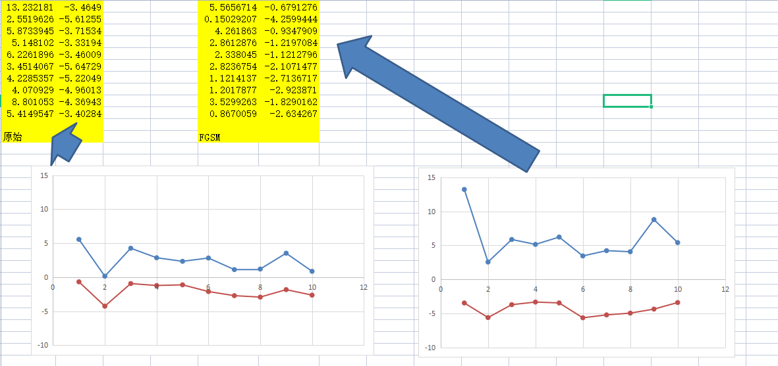
5.4149547 | -3.4028373 | 0.8670059 | -2.634267

原始 |  | FGSM

